صورت وضعیت
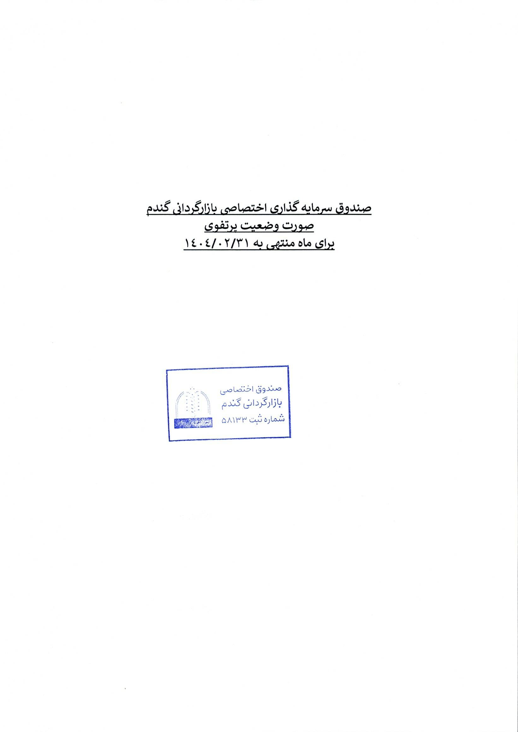

صندوق سرمایه گذاری اختصاصی بازارگردانی گندم

صورت وضعیت پرتفوی

برای ماه منتهی به 1404/02/31
 | ح

